5.2 gestap Balken
 | Bescheinigung
Pflichtangabe | über die energetische Bewertung nach FW 309 Teile 5 & 7
Pflichtangabe | für das Musternetz in Musterstadt von Musterbetreiber

 | Der Gutachter bescheinigt im Auftrag des Musterbetreibers
 | dem Versorgungssystem folgenden Energieträgermix: |  | Erdgas-KWK | 45

 |  |  | Holz-Kessel | 35
 |  |  | Heizöl-Kessel | 20
Pflichtangabe

 | Datenbasis: | 01.07.2023 bis 30.06.2024
Pflichtangabe | gültig bis: | 2027-08-05
Pflichtangabe | ausgestellt am: | 2024-08-05
 | von: | Mustergutachter

5.2 gestap Balken Plan u Bilanz
 | Bescheinigung
Pflichtangabe | über die energetische Bewertung nach FW 309 Teile 5 & 7
Pflichtangabe | für das Musternetz in Musterstadt von Musterbetreiber

 | Der Gutachter bescheinigt im Auftrag des Musterbetreibers
 | dem Versorgungssystem folgende Kennzahlen: |  | Erdgas-KWK | 45

 |  |  | Holz-Kessel | 35
 |  |  | Heizöl-Kessel | 20
Pflichtangabe

 | Datenbasis: Bilanzdaten 01.07.2023 bis 30.06.2024

 |  |  | Erdgas-KWK | 20
 |  |  | Biomethan-KWK | 35
 | Datenbasis: Planungsdaten für 2028 |  | Holz-Kessel | 35
 |  |  | Heizöl-Kessel | 10
Pflichtangabe | gültig bis: | 2031-08-05
Pflichtangabe | ausgestellt am: | 2024-08-05
 | von: | Mustergutachter

5.2 Schnittmenge
 | Firmenlogo (optional)
 | Bescheinigung
Pflichtangabe | über die energetische Bewertung nach FW 309 Teile 5 & 7
Pflichtangabe | für das Musternetz in Musterstadt von Musterbetreiber

 | Der Gutachter bescheinigt im Auftrag des Musterbetreibers
 | dem Versorgungssystem folgende Kennzahlen:
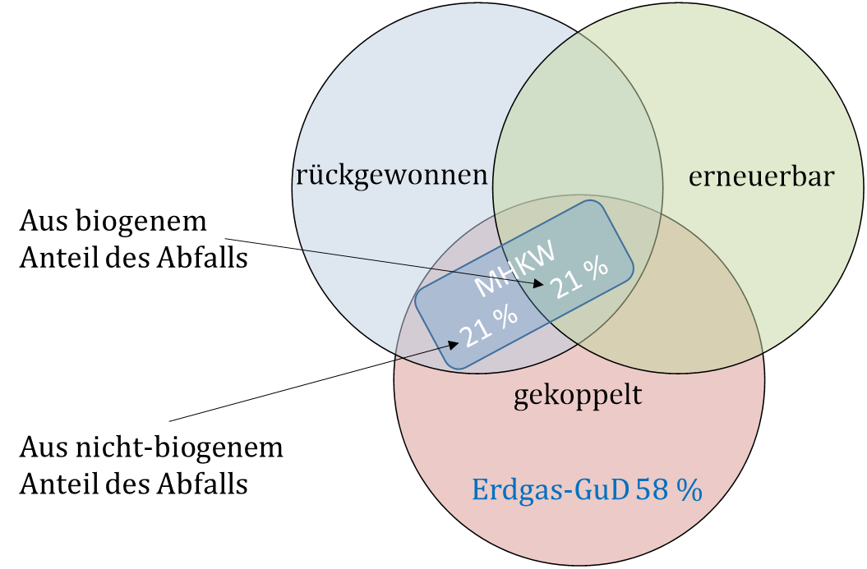

Pflichtangabe | Anteil erneuerbarer Energie |  | 21%
 | Anteil rückgewonnener Energie |  | 42%
 | Summe erneuerbare und rückgewonnene Energie |  | 42%
 | Anteil gekoppelter Energie |  | 100%

 | Datenbasis: | Bilanzdaten 2023
Pflichtangabe | gültig bis: | 2027-08-05
Pflichtangabe | ausgestellt am: | 2024-08-05
 | von: | Mustergutachter

5.2 Schnittmenge Plan u Bilanz
 | Firmenlogo (optional)
 | Bescheinigung
Pflichtangabe | über die energetische Bewertung nach FW 309 Teile 5 & 7
Pflichtangabe | für das Musternetz in Musterstadt von Musterbetreiber

 | Der Gutachter bescheinigt im Auftrag des Musterbetreibers
 | dem Versorgungssystem folgende Kennzahlen:

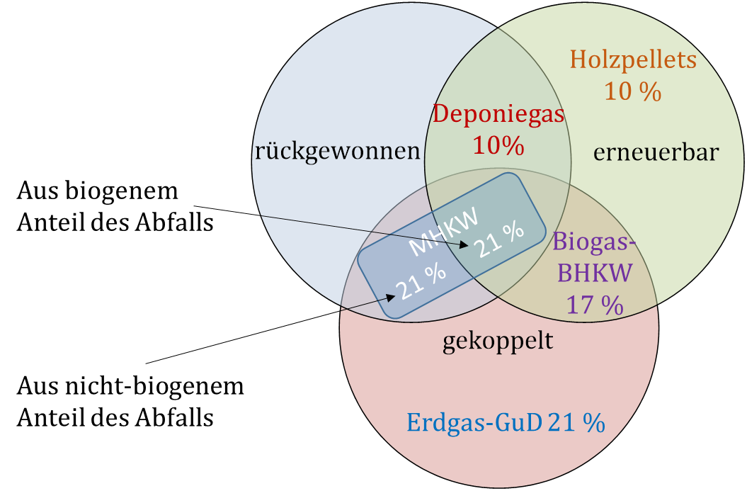

Pflichtangabe | Anteil erneuerbarer Energie |  | 58%
 | Anteil rückgewonnener Energie |  | 52%
 | Summe erneuerbare und rückgewonnene Energie |  | 79%
 | Anteil gekoppelter Energie |  | 80%

 | Datenbasis: Planungsdaten für 2030

Pflichtangabe | Anteil erneuerbarer Energie |  | 21%
 | Anteil rückgewonnener Energie |  | 42%
 | Summe erneuerbare und rückgewonnene Energie |  | 42%
 | Anteil gekoppelter Energie |  | 100%

 | Datenbasis: Bilanzdaten 2023

Pflichtangabe | gültig bis: | 2031-08-05
Pflichtangabe | ausgestellt am: | 2024-08-05
 | von: | Mustergutachter

FFVAV gestapelte Balken
Firmenlogo (optional)
Informationen zur Energetischen Qualität nach FFVAV und AVBFernwärmeV
ausgestellt für das Abrechnungsjahr | 2022

Energiemix 2020:

 |  |  | Erdgas-KWK | 45
 |  |  | Holz-Kessel | 35
 |  |  | Heizöl-Kessel | 20

insgesamt aus erneuerbaren Energien | 35%

Treibhausgasemissionsfaktor nach FW 309-1 | 180 | kgCO2eq/MWhWärme
Primärenergiefaktor nach FW 309-1 | 0.7
Wärmenetzverluste | 100 | MWh/a

Name des Wärmenetzbetreibers | Musterunternehmen
Name des Wärmenetzes | Fernwärmenetz 1
Lage des Netzes | Innenstadt
 | Musterort
Telefon | 060 110-112
E-mail | Mustername@Musterunternehmen.com

Ort, Datum | Unterschrift

Die Berechnung der Zusammensetzung der Wärme wurde von den Ingenieurbüro "Mustergültig und Partner" durchgeführt.
Firmenlogo "Mustergültig und Partner" (optional)
Ort, Datum | Unterschrift

FFVAV Schnittmenge
Firmenlogo (optional)
Informationen zur Energetischen Qualität nach FFVAV und AVBFernwärmeV
ausgestellt für das Abrechnungsjahr | 2022

Energiemix 2020:
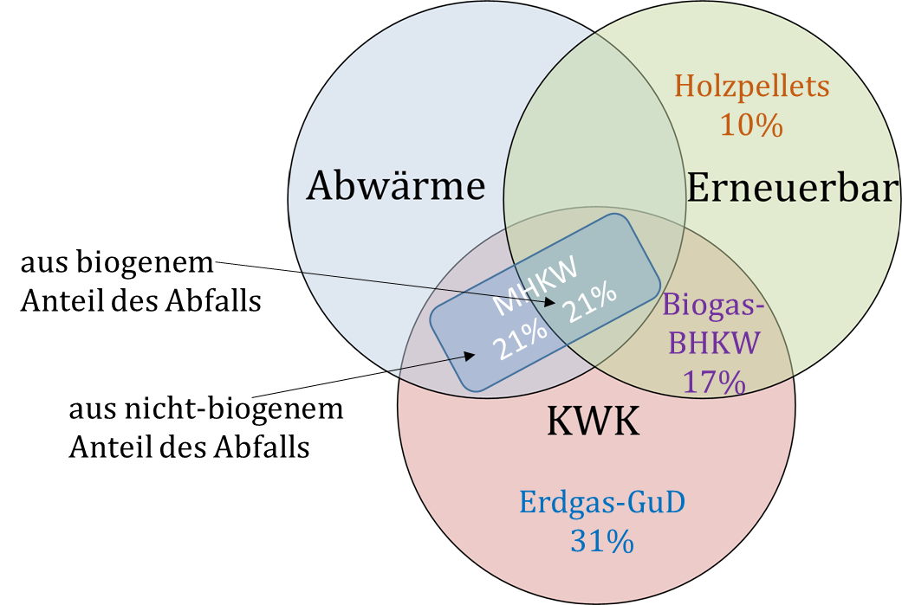

insgesamt aus erneuerbaren Energien | 48%

Treibhausgasemissionsfaktor nach FW 309-1 | 0 | kgCO2eq/MWhWärme
Primärenergiefaktor nach FW 309-1 | 0.23
Wärmenetzverluste | 100 | MWh/a

Name des Wärmenetzbetreibers | Musterunternehmen
Name des Wärmenetzes | Fernwärmenetz 1
Lage des Netzes | Innenstadt
 | Musterort
Telefon | 060 110-112
E-mail | Mustername@Musterunternehmen.com

Ort, Datum | Unterschrift

Die Berechnung der Zusammensetzung der Wärme wurde von den Ingenieurbüro "Mustergültig und Partner" durchgeführt.
Firmenlogo "Mustergültig und Partner" (optional)
Ort, Datum | Unterschrift

